상품제안서
휴대용 클립 스탠드 유모차 선풍기 | 상품코드: S37167

 |  |  |  |  |  |  | 02-713-8555 | www.synergygift.co.kr
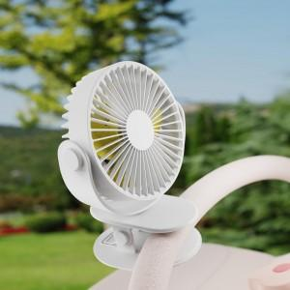

【상세/제작정보】

【인쇄/포장옵션】 | 레이저, 에폭시, 풀칼라 / 포장지포장

【공급단가】 | 수량 | 50~ | 100~ | 500~ | 1,000~ | 3,000~
*VAT별도 | 화이트 | 6,500원 | 6,150원 | 5,850원 | 5,700원 | 5,600원
 | 네이비 | 6,500원 | 6,150원 | 5,850원 | 5,700원 | 5,600원
 | 핑크 | 6,500원 | 6,150원 | 5,850원 | 5,700원 | 5,600원

【상품 URL】 | https://www.synergygift.co.kr:443/src/goods_detail.php?gdno=37167

